Graph
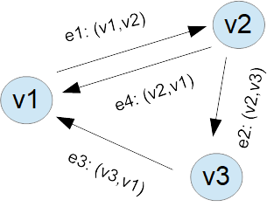

V={1,2,3}
E={(1,2), (2,3), (3,1), (2,1)}

